Worksheet
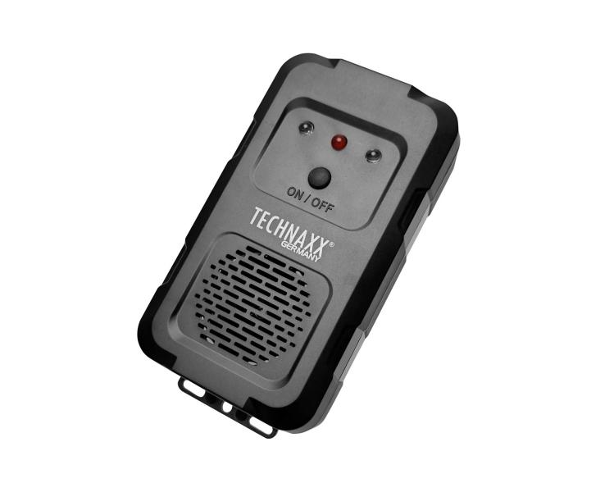
Technaxx Marderschreck TX-368

Artikelnummer | 5388 |  | VE | 60
EAN | 4260101730947 |  | Stück pro Palette | Keine Angabe
Zollnummer | 85437090 |  | Lagen Pro Palette | 4

Abmessungen - Artikel
Länge(cm) | Breite(cm) | Höhe(cm) | Gewicht(g)
12.7 | 6.5 | 3 | 75

Abmessungen - Artikelverpackung
Länge(cm) | Breite(cm) | Höhe(cm) | Leergewicht(g) | Gewicht(g) Artikel+Verpackung
3.6 | 12.5 | 17.5 | 10 | 154

Abmessungen - VE Karton (Masterkarton)
Länge(cm) | Breite(cm) | Höhe(cm) | Gewicht(g)
42.5 | 37.5 | 34 | 12000

Verpackung - Bestandteile
Rest Zubehör (g) | Papier/Pappe (g) | Styropor (g) | Kunstst. Hohlkörper(g) | Kunstst. Folien(g) | Materialverbunde (g)
0 | 0 | 0 | 0 | 0 | 0

Weiterführende Informationen
Technaxx Reseller Portal

